Fórmula DuPont
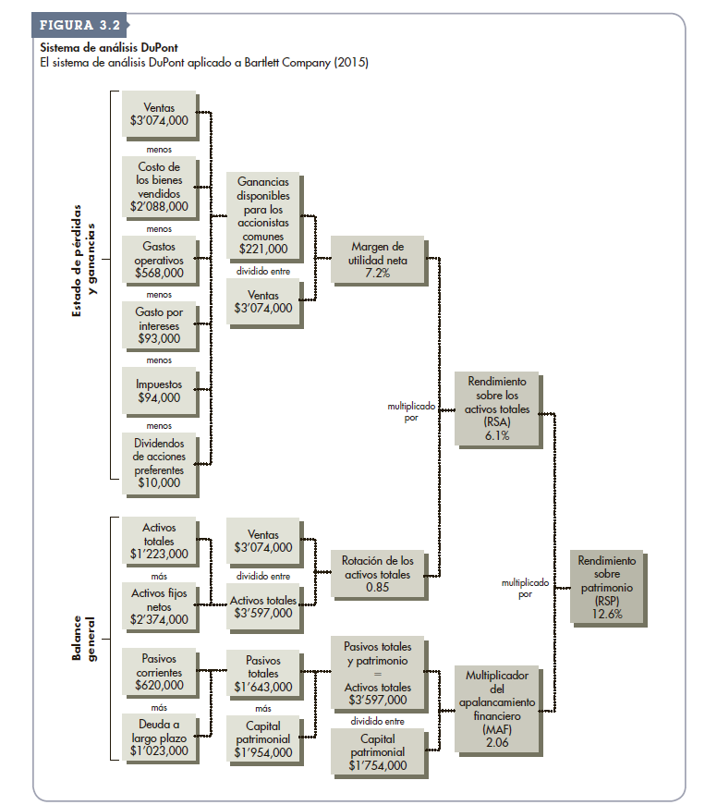
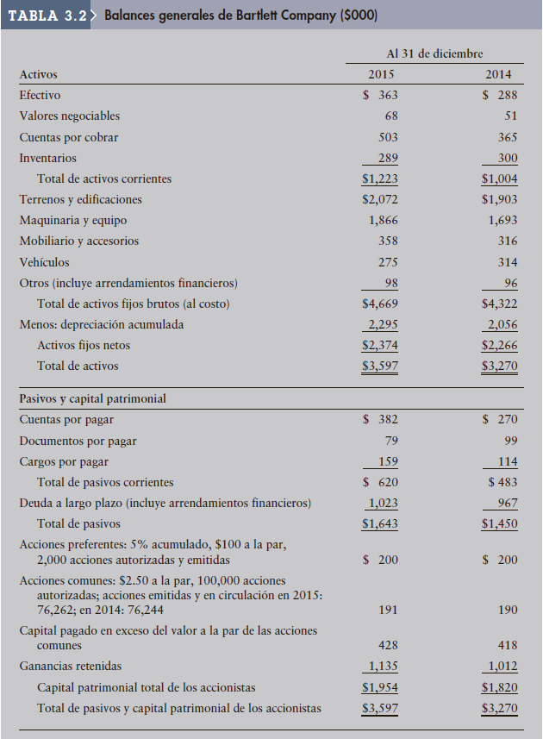
Fórmula DuPont

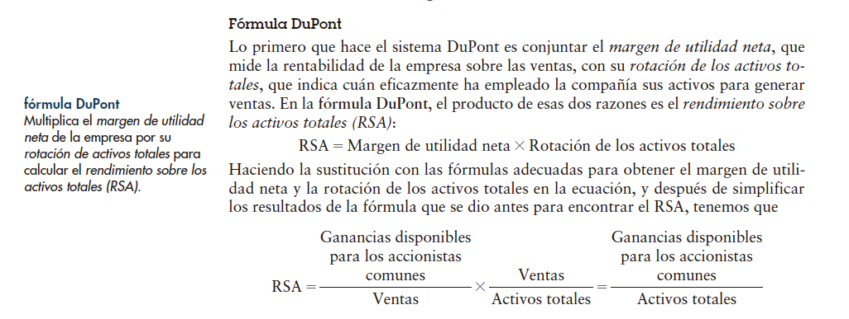
Rendimiento sobre activos:

 | MARGEN UTILIDAD DE UTILIDAD NETA |  |  |  | ROTACION ACTIVOS TOTALES

RSA= | Ganancia disponible para los accionistas comunes |  |  | x | Ventas |  | Ganancia disponible para los accionistas comunes
 |  |  |  |  |  | =
 | Ventas |  |  |  | Activos totales |  | Activos totales

Calculando año 2015

RSA= | $221,000.00 | x | $3,074,000.00
 | $3,074,000.00 |  | $3,597,000.00

RSA= | 7.2% | x | $0.85

RSA= | 6.1%
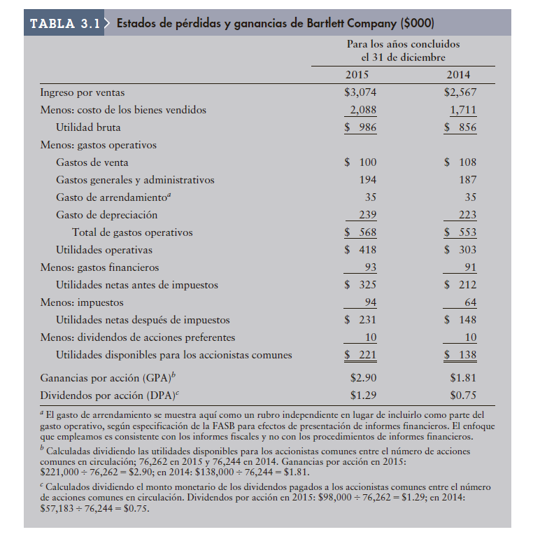

La fórmula DuPont permite que la empresa divida su rendimiento en los componentes utilidad sobre las ventas y eficiencia del uso de los activos. Por lo general, una empresa con un bajo margen de utilidad neta tiene una elevada rotación de los activos totales, lo cual deriva en un rendimiento razonablemente bueno sobre los activos totales. Es frecuente que también se presente la situación contraria.

Calcule el año 2014

RSA= | $138,000.00 | x | $2,567,000.00
 | $2,567,000.00 |  | $3,270,000.00

RSA= | 5.4% | x | $0.79

RSA= | 4.2%

Fórmula DuPont modificada
 | Fórmula DuPont modificada
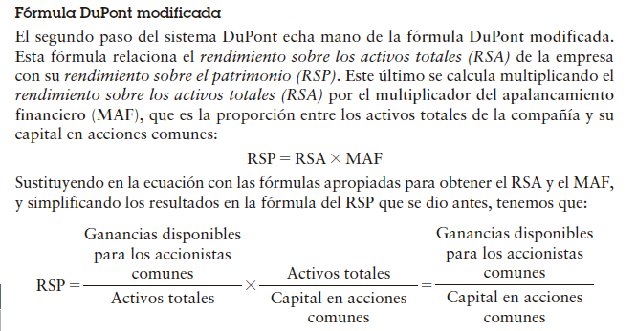

 | Rendimiento sobre el patrimonio:

 | RSP= | Ganancia (Utilidades) disponible para los accionistas comunes |  |  | x | Activos totales |  |  | Ganancia disponible para los accionistas comunes
 |  |  |  |  |  |  |  | =
 |  | Activos totales |  |  |  | Capital en acciones comunes |  |  | Capital en acciones comunes

 | Para hacer el cálculo de esta fórmula se debe calcular el Capital Acciones Comunes
 | Cómo calcular el Capital en Acciones Comunes

 | Capital Acciones comunes= |  |  | Total Capital patrimonial de los accionistas |  |  | - | Total acciones preferentes Q |  | x | precio a la par/ valor nominal

1 | Cálcular el año 2015/ CAPITAL ACCIONES COMUNES

 | Capital Acciones comunes= |  |  | $1,954,000.00 |  |  | - | 2,000.00 |  | X | $100.00

 | Capital Acciones comunes= |  |  | $1,954,000.00 | - | $200,000.00

 | Capital Acciones comunes= |  |  | $1,754,000.00

2 | Calculando año 2015/ RSP

 | RSP= | Ganancia disponible para los accionistas comunes |  |  | x | Activos totales |  |  | Ganancia disponible para los accionistas comunes
 |  |  |  |  |  |  |  | =
 |  | Activos totales |  |  |  | Capital en acciones comunes |  |  | Capital en acciones comunes

 | RSP= | $221,000.00 | x | $3,597,000.00
 |  | $3,597,000.00 |  | $1,754,000.00

 | RSP= | 6.1% | x | $2.05

 | RSP= | 12.6%

3 | FÓRMULA FINANCIERA:

 | RAZON DEUDA-CAPITAL PATRIMONIAL= |  |  | PASIVOS TOTALES
 |  |  |  | CAPITAL ACCIONES COMUNES

 | RAZON DEUDA-CAPITAL PATRIMONIAL= |  |  | $1,643,000.00
 |  |  |  | $1,754,000.00

 | RAZON DEUDA-CAPITAL PATRIMONIAL= |  |  | $0.94

 | Interpretación: |  | Por cada dólar invertido por los accionistas comunes en Bartlett Company, la empresa debe a sus acreedores más o menos $0.94 centavos

